continuitéespaceboisé
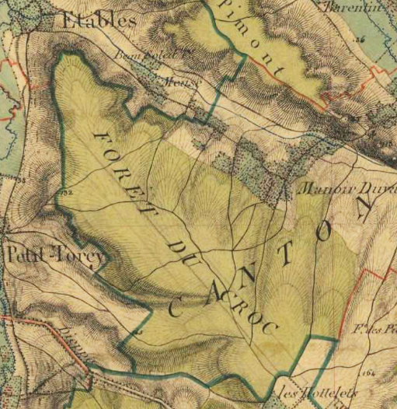
 |  | Forêt d'Eawy : Massif du Croc
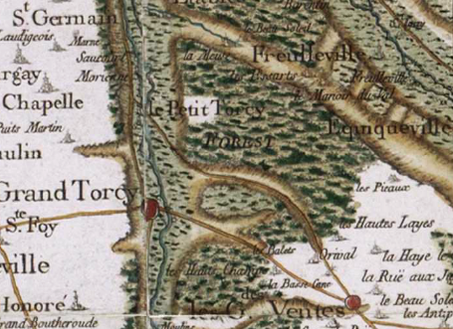

 | Carte de Cassini (1749-1790) |  |  | Carte Etat Major (1818 - 1866)

Notions de forêts anciennes vs forêts récentes |  |  | ©IGN
http://www.geoportail.gouv.fr/accueil

http://www.gip-ecofor.org/?q=node/726

disp1haparcelle55
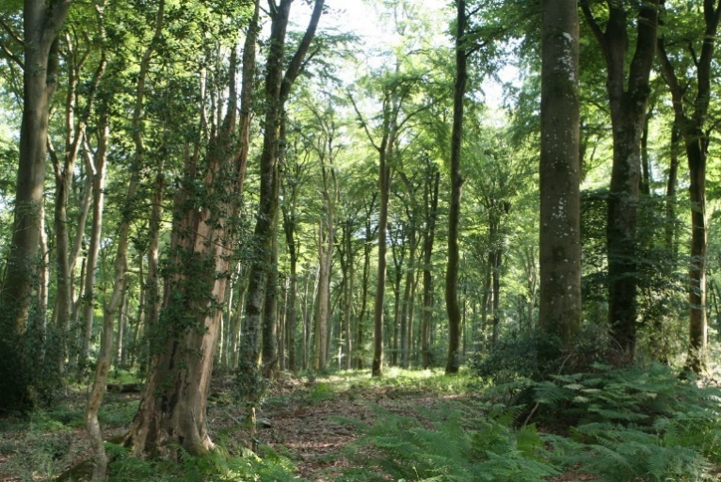
Parcelle : 55
Unité de gestion : 55a
Type de peuplement : Vieille Futaie régulière Hêtre (>180 ans ; 1829)
Surface de l'unité : 19,3 ha

Données dendrométriques :
 |  | Bouleau | Hêtre | Pin sylvestre | Chêne sessile | Total
Diamètre moyen (cm) |  | 40 | 62 | 45 | 45
N/ha |  | 1.64 | 70.41 | 1.64 | 3.27 | 77
G/ha |  | 0.21 | 22.63 | 0.26 | 0.53 | 24
Habitat principal : Ilici-Fagetum (hêtraie-chênaie acidiphile à houx)
Substrat Géologique : Limons sur argile à silex
Station : 2213 à 2312 (stations oligotrophes à limons épais ou moyennement épais ), charge caillouteuse (silex) moyenne (25%), réserve en eau moyenne
321 (station limono-caillouteuse à forte charge en éléments grossiers, sur argile à silex, à micropodzol) dans la pointe sud ouest de la parcelle

 | Méthode : | 1 ha en plein

 | IBP gestion et peuplement |  |  |  |  | Pts
 | A | hêt, chêne sessile (et ped) |  |  |  | 0
 | B | 3 strates : A1, a, h |  |  |  | 2
 | C | >3 pieds /ha (8 BM > 40 cm /ha) |  |  |  | 5
 | D | 3 pied/ha |  |  |  | 2
 | E | >5 pieds/ha |  |  |  | 5
 | F | >6 pieds/ha |  |  |  | 5
 | G | trouées diffuses |  |  |  | 2
 |  |  |  |  |  | 21 | assez fort
 | IBP contexte
 | H | forêt ancienne |  |  |  | 5
 | I |  |  |  |  | 0
 | J |  |  |  |  | 0
 |  |  |  |  |  | 5 | faible
 | IBP total |  |  |  |  | 26 | moyen
Cette parcelle est en cours de régénération par coupes progressives, le sous étage de houx a été exploité sur une grande partie de la parcelle à l’exception de quelques bouquets (comme recommandé dans le DOCOB du site Natura 2000) et des bordures de parcelle (but paysager ; la parcelle bordant une route et un parking fréquenté par les usagers de la forêt).
Le diagnostic IBP (figure ci contre ) montre les facteurs les plus favorables de la parcelle : la densité de très gros bois, le bois mort sur pied et la densité importante de microhabitats.
Lors de la régénération de cette parcelle on veillera à conserver les bois morts sur pieds le plus longtemps possible, ainsi que des très gros bois « bio » de faible valeur économique en bordure de parcelle, voir en constituant des ilôts de sénescence.
Conformément à l’instruction N° INS-09-T-71 (ONF, 2010), on laissera en place le vieux bois mort de plus de 2 ans, car celui-ci abrite déjà des larves d’insectes saproxylophages à long développement larvaire et des mycéliums de champignons liés au bois mort ; on laissera également sur place quelques purges d’abattage et billons défectueux ;
Dans la régénération, on veillera à maintenir les essences compagnes et pionnières (bouleaux, sorbiers), notamment celles favorables à la biodiversité et celles peu sensibles aux évolutions climatiques annoncées En futaie régulière, les essences secondaires représenteront ainsi 20 à 30% du couvert ( instruction N° INS-09-T-71).

